GALICIA
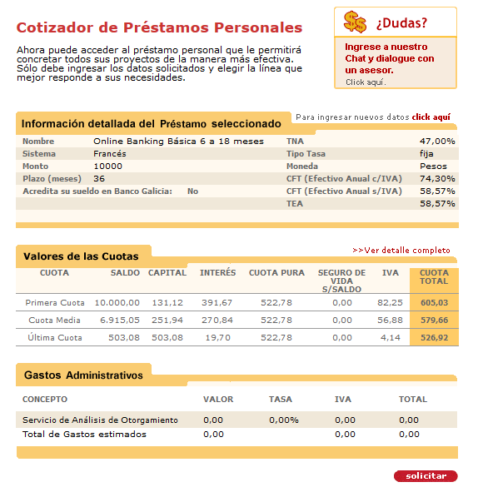
www.sinelefantesblancos.com.ar

FINANCIAMIENTO

 | Meses | 36 |  |  | Inflación Anual |  | 25.00%
 | Monto | 10,000.00 |  |  | Inflación Mensual |  | 1.88%
 | Gastos de Otorgamiento | 0.00% |  |  | Valor Actual de los pagos |  | 15,040.86
 | IVA de interés | 21.00% |  |  | Valor Final de los pagos |  | 20,672.38
 | Seguro de Vida | 0.00% |  |  | Valor Actual percibido |  | 10,000.00
 |  |  |  |  | Sistema de Amortización Francés
 | TNA | TEM | TEA |  |  | CFT mensual | 4.74%
 | 47.00% | 3.92% | 58.57% |  |  | CFT anual | 74.30481%

MES | Saldo de deuda | Capital | Interés | Cuota Pura | IVA Interés | Seguro de Vida | Cuota TOTAL
0 | 10,000.00 |  |  |  |  |  | -10,000.00
1 | 9,868.88 | 131.12 | 391.67 | 522.78 | 82.25 | 0.00 | 605.03
2 | 9,732.63 | 136.25 | 386.53 | 522.78 | 81.17 | 0.00 | 603.95
3 | 9,591.05 | 141.59 | 381.19 | 522.78 | 80.05 | 0.00 | 602.83
4 | 9,443.91 | 147.13 | 375.65 | 522.78 | 78.89 | 0.00 | 601.67
5 | 9,291.02 | 152.90 | 369.89 | 522.78 | 77.68 | 0.00 | 600.46
6 | 9,132.14 | 158.88 | 363.90 | 522.78 | 76.42 | 0.00 | 599.20
7 | 8,967.03 | 165.11 | 357.68 | 522.78 | 75.11 | 0.00 | 597.89
8 | 8,795.46 | 171.57 | 351.21 | 522.78 | 73.75 | 0.00 | 596.54
9 | 8,617.16 | 178.29 | 344.49 | 522.78 | 72.34 | 0.00 | 595.12
10 | 8,431.89 | 185.28 | 337.51 | 522.78 | 70.88 | 0.00 | 593.66
11 | 8,239.35 | 192.53 | 330.25 | 522.78 | 69.35 | 0.00 | 592.13
12 | 8,039.28 | 200.07 | 322.71 | 522.78 | 67.77 | 0.00 | 590.55
13 | 7,831.37 | 207.91 | 314.87 | 522.78 | 66.12 | 0.00 | 588.90
14 | 7,615.32 | 216.05 | 306.73 | 522.78 | 64.41 | 0.00 | 587.19
15 | 7,390.80 | 224.52 | 298.27 | 522.78 | 62.64 | 0.00 | 585.42
16 | 7,157.49 | 233.31 | 289.47 | 522.78 | 60.79 | 0.00 | 583.57
17 | 6,915.05 | 242.45 | 280.34 | 522.78 | 58.87 | 0.00 | 581.65
18 | 6,663.10 | 251.94 | 270.84 | 522.78 | 56.88 | 0.00 | 579.66
19 | 6,401.29 | 261.81 | 260.97 | 522.78 | 54.80 | 0.00 | 577.59
20 | 6,129.23 | 272.06 | 250.72 | 522.78 | 52.65 | 0.00 | 575.43
21 | 5,846.51 | 282.72 | 240.06 | 522.78 | 50.41 | 0.00 | 573.19
22 | 5,552.71 | 293.79 | 228.99 | 522.78 | 48.09 | 0.00 | 570.87
23 | 5,247.41 | 305.30 | 217.48 | 522.78 | 45.67 | 0.00 | 568.45
24 | 4,930.16 | 317.26 | 205.52 | 522.78 | 43.16 | 0.00 | 565.94
25 | 4,600.47 | 329.68 | 193.10 | 522.78 | 40.55 | 0.00 | 563.33
26 | 4,257.87 | 342.60 | 180.19 | 522.78 | 37.84 | 0.00 | 560.62
27 | 3,901.86 | 356.02 | 166.77 | 522.78 | 35.02 | 0.00 | 557.80
28 | 3,531.90 | 369.96 | 152.82 | 522.78 | 32.09 | 0.00 | 554.87
29 | 3,147.45 | 384.45 | 138.33 | 522.78 | 29.05 | 0.00 | 551.83
30 | 2,747.94 | 399.51 | 123.28 | 522.78 | 25.89 | 0.00 | 548.67
31 | 2,332.79 | 415.15 | 107.63 | 522.78 | 22.60 | 0.00 | 545.38
32 | 1,901.38 | 431.41 | 91.37 | 522.78 | 19.19 | 0.00 | 541.97
33 | 1,453.06 | 448.31 | 74.47 | 522.78 | 15.64 | 0.00 | 538.42
34 | 987.19 | 465.87 | 56.91 | 522.78 | 11.95 | 0.00 | 534.73
35 | 503.08 | 484.12 | 38.67 | 522.78 | 8.12 | 0.00 | 530.90
36 | -0.00 | 503.08 | 19.70 | 522.78 | 4.14 | 0.00 | 526.92

 | TOTALES | 10,000.00 | 8,820.15 | 18,820.15 | 1,852.23 | 0.00 | 20,672.38

NACION
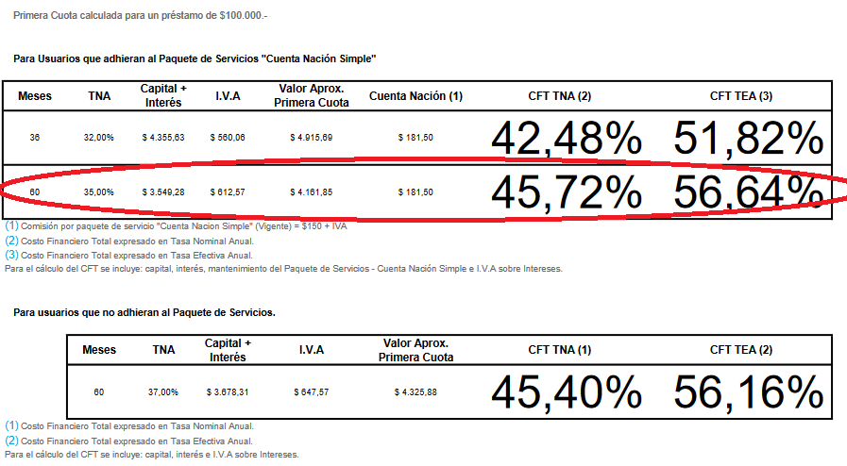
www.sinelefantesblancos.com.ar

FINANCIAMIENTO

 | Meses | 60 |  |  | Inflación Anual |  | 25.00%
 | Monto | 100,000.00 |  |  | Inflación Mensual |  | 1.88%
 | Gastos de Otorgamiento | 0.00% |  |  | Valor Actual de los pagos |  | 143,107.56
 | IVA de interés | 21.00% |  |  | Valor Final de los pagos |  | 236,659.62
 | Seguro de Vida | 0.00% |  |  | Valor Actual percibido |  | 100,000.00
 |  |  |  |  | Sistema de Amortización Francés
 | TNA | TEM | TEA |  |  | CFT mensual | 3.76%
 | 35.00% | 2.92% | 41.20% | CUOTA | 3549.0305271 | CFT anual | 56.63150%

MES | Saldo de deuda | Capital | Interés | Cuota Pura | IVA Interés | Cuota TOTAL | Paquete Cuenta | Costo con Paquete
0 | 100,000.00 |  |  |  |  | -100,000.00 |  | -100,000.00
1 | 99,367.64 | 632.36 | 2,916.67 | 3,549.03 | 612.50 | 4,161.53 | 181.50 | 4,343.03
2 | 98,716.83 | 650.81 | 2,898.22 | 3,549.03 | 608.63 | 4,157.66 | 181.50 | 4,339.16
3 | 98,047.04 | 669.79 | 2,879.24 | 3,549.03 | 604.64 | 4,153.67 | 181.50 | 4,335.17
4 | 97,357.71 | 689.33 | 2,859.71 | 3,549.03 | 600.54 | 4,149.57 | 181.50 | 4,331.07
5 | 96,648.28 | 709.43 | 2,839.60 | 3,549.03 | 596.32 | 4,145.35 | 181.50 | 4,326.85
6 | 95,918.16 | 730.12 | 2,818.91 | 3,549.03 | 591.97 | 4,141.00 | 181.50 | 4,322.50
7 | 95,166.74 | 751.42 | 2,797.61 | 3,549.03 | 587.50 | 4,136.53 | 181.50 | 4,318.03
8 | 94,393.41 | 773.33 | 2,775.70 | 3,549.03 | 582.90 | 4,131.93 | 181.50 | 4,313.43
9 | 93,597.52 | 795.89 | 2,753.14 | 3,549.03 | 578.16 | 4,127.19 | 181.50 | 4,308.69
10 | 92,778.42 | 819.10 | 2,729.93 | 3,549.03 | 573.28 | 4,122.32 | 181.50 | 4,303.82
11 | 91,935.42 | 842.99 | 2,706.04 | 3,549.03 | 568.27 | 4,117.30 | 181.50 | 4,298.80
12 | 91,067.84 | 867.58 | 2,681.45 | 3,549.03 | 563.10 | 4,112.13 | 181.50 | 4,293.63
13 | 90,174.96 | 892.89 | 2,656.15 | 3,549.03 | 557.79 | 4,106.82 | 181.50 | 4,288.32
14 | 89,256.03 | 918.93 | 2,630.10 | 3,549.03 | 552.32 | 4,101.35 | 181.50 | 4,282.85
15 | 88,310.30 | 945.73 | 2,603.30 | 3,549.03 | 546.69 | 4,095.72 | 181.50 | 4,277.22
16 | 87,336.99 | 973.31 | 2,575.72 | 3,549.03 | 540.90 | 4,089.93 | 181.50 | 4,271.43
17 | 86,335.29 | 1,001.70 | 2,547.33 | 3,549.03 | 534.94 | 4,083.97 | 181.50 | 4,265.47
18 | 85,304.37 | 1,030.92 | 2,518.11 | 3,549.03 | 528.80 | 4,077.83 | 181.50 | 4,259.33
19 | 84,243.38 | 1,060.99 | 2,488.04 | 3,549.03 | 522.49 | 4,071.52 | 181.50 | 4,253.02
20 | 83,151.45 | 1,091.93 | 2,457.10 | 3,549.03 | 515.99 | 4,065.02 | 181.50 | 4,246.52
21 | 82,027.67 | 1,123.78 | 2,425.25 | 3,549.03 | 509.30 | 4,058.33 | 181.50 | 4,239.83
22 | 80,871.11 | 1,156.56 | 2,392.47 | 3,549.03 | 502.42 | 4,051.45 | 181.50 | 4,232.95
23 | 79,680.82 | 1,190.29 | 2,358.74 | 3,549.03 | 495.34 | 4,044.37 | 181.50 | 4,225.87
24 | 78,455.82 | 1,225.01 | 2,324.02 | 3,549.03 | 488.05 | 4,037.08 | 181.50 | 4,218.58
25 | 77,195.08 | 1,260.74 | 2,288.29 | 3,549.03 | 480.54 | 4,029.57 | 181.50 | 4,211.07
26 | 75,897.57 | 1,297.51 | 2,251.52 | 3,549.03 | 472.82 | 4,021.85 | 181.50 | 4,203.35
27 | 74,562.22 | 1,335.35 | 2,213.68 | 3,549.03 | 464.87 | 4,013.90 | 181.50 | 4,195.40
28 | 73,187.92 | 1,374.30 | 2,174.73 | 3,549.03 | 456.69 | 4,005.72 | 181.50 | 4,187.22
29 | 71,773.54 | 1,414.38 | 2,134.65 | 3,549.03 | 448.28 | 3,997.31 | 181.50 | 4,178.81
30 | 70,317.90 | 1,455.64 | 2,093.39 | 3,549.03 | 439.61 | 3,988.64 | 181.50 | 4,170.14
31 | 68,819.81 | 1,498.09 | 2,050.94 | 3,549.03 | 430.70 | 3,979.73 | 181.50 | 4,161.23
32 | 67,278.03 | 1,541.79 | 2,007.24 | 3,549.03 | 421.52 | 3,970.55 | 181.50 | 4,152.05
33 | 65,691.27 | 1,586.75 | 1,962.28 | 3,549.03 | 412.08 | 3,961.11 | 181.50 | 4,142.61
34 | 64,058.24 | 1,633.04 | 1,916.00 | 3,549.03 | 402.36 | 3,951.39 | 181.50 | 4,132.89
35 | 62,377.57 | 1,680.67 | 1,868.37 | 3,549.03 | 392.36 | 3,941.39 | 181.50 | 4,122.89
36 | 60,647.89 | 1,729.68 | 1,819.35 | 3,549.03 | 382.06 | 3,931.09 | 181.50 | 4,112.59
37 | 58,867.75 | 1,780.13 | 1,768.90 | 3,549.03 | 371.47 | 3,920.50 | 181.50 | 4,102.00
38 | 57,035.70 | 1,832.05 | 1,716.98 | 3,549.03 | 360.56 | 3,909.60 | 181.50 | 4,091.10
39 | 55,150.21 | 1,885.49 | 1,663.54 | 3,549.03 | 349.34 | 3,898.37 | 181.50 | 4,079.87
40 | 53,209.73 | 1,940.48 | 1,608.55 | 3,549.03 | 337.80 | 3,886.83 | 181.50 | 4,068.33
41 | 51,212.65 | 1,997.08 | 1,551.95 | 3,549.03 | 325.91 | 3,874.94 | 181.50 | 4,056.44
42 | 49,157.32 | 2,055.33 | 1,493.70 | 3,549.03 | 313.68 | 3,862.71 | 181.50 | 4,044.21
43 | 47,042.04 | 2,115.28 | 1,433.76 | 3,549.03 | 301.09 | 3,850.12 | 181.50 | 4,031.62
44 | 44,865.07 | 2,176.97 | 1,372.06 | 3,549.03 | 288.13 | 3,837.16 | 181.50 | 4,018.66
45 | 42,624.60 | 2,240.47 | 1,308.56 | 3,549.03 | 274.80 | 3,823.83 | 181.50 | 4,005.33
46 | 40,318.79 | 2,305.81 | 1,243.22 | 3,549.03 | 261.08 | 3,810.11 | 181.50 | 3,991.61
47 | 37,945.73 | 2,373.07 | 1,175.96 | 3,549.03 | 246.95 | 3,795.98 | 181.50 | 3,977.48
48 | 35,503.45 | 2,442.28 | 1,106.75 | 3,549.03 | 232.42 | 3,781.45 | 181.50 | 3,962.95
49 | 32,989.93 | 2,513.51 | 1,035.52 | 3,549.03 | 217.46 | 3,766.49 | 181.50 | 3,947.99
50 | 30,403.11 | 2,586.82 | 962.21 | 3,549.03 | 202.06 | 3,751.09 | 181.50 | 3,932.59
51 | 27,740.84 | 2,662.27 | 886.76 | 3,549.03 | 186.22 | 3,735.25 | 181.50 | 3,916.75
52 | 25,000.91 | 2,739.92 | 809.11 | 3,549.03 | 169.91 | 3,718.94 | 181.50 | 3,900.44
53 | 22,181.08 | 2,819.84 | 729.19 | 3,549.03 | 153.13 | 3,702.16 | 181.50 | 3,883.66
54 | 19,278.99 | 2,902.08 | 646.95 | 3,549.03 | 135.86 | 3,684.89 | 181.50 | 3,866.39
55 | 16,292.27 | 2,986.73 | 562.30 | 3,549.03 | 118.08 | 3,667.11 | 181.50 | 3,848.61
56 | 13,218.43 | 3,073.84 | 475.19 | 3,549.03 | 99.79 | 3,648.82 | 181.50 | 3,830.32
57 | 10,054.93 | 3,163.49 | 385.54 | 3,549.03 | 80.96 | 3,629.99 | 181.50 | 3,811.49
58 | 6,799.17 | 3,255.76 | 293.27 | 3,549.03 | 61.59 | 3,610.62 | 181.50 | 3,792.12
59 | 3,448.45 | 3,350.72 | 198.31 | 3,549.03 | 41.64 | 3,590.68 | 181.50 | 3,772.18
60 | -0.00 | 3,448.45 | 100.58 | 3,549.03 | 21.12 | 3,570.15 | 181.50 | 3,751.65
 | TOTALES | 100,000.00 | 112,941.83 | 212,941.83 | 23,717.78 | 236,659.62 | 10,890.00 | 247,549.62

HSBC
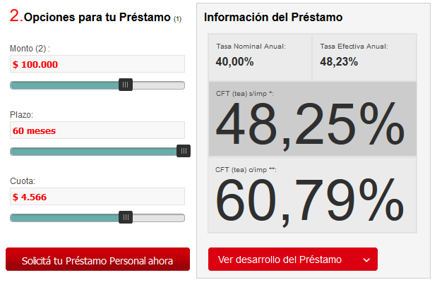
www.sinelefantesblancos.com.ar

FINANCIAMIENTO

 | Meses | 60 |  |  | Inflación Anual |  | 25.00%
 | Monto | 100,000.00 |  |  | Inflación Mensual |  | 1.88%
 | Gastos de Otorgamiento | 0.00% |  |  | Valor Actual de los pagos |  | 155,865.09
 | IVA de interés | 21.00% |  |  | Valor Final de los pagos |  | 257,700.46
 | Seguro de Vida | 0.00% |  |  | Valor Actual percibido |  | 100,000.00
 |  |  |  |  | Sistema de Amortización Francés
 | TNA | TEM | TEA |  |  | CFT mensual | 3.98%
 | 40.00% | 3.29% | 48.23% | CUOTA | 3838.8492868 | CFT anual | 59.69879%

MES | Saldo de deuda | Capital | Interés | Cuota Pura | IVA Interés | Seguro de Vida | Cuota TOTAL
0 | 100,000.00 |  |  |  |  |  | -100,000.00
1 | 99,448.82 | 551.18 | 3,287.67 | 3,838.85 | 690.41 | 0.00 | 4,529.26
2 | 98,879.52 | 569.30 | 3,269.55 | 3,838.85 | 686.61 | 0.00 | 4,525.45
3 | 98,291.51 | 588.02 | 3,250.83 | 3,838.85 | 682.68 | 0.00 | 4,521.52
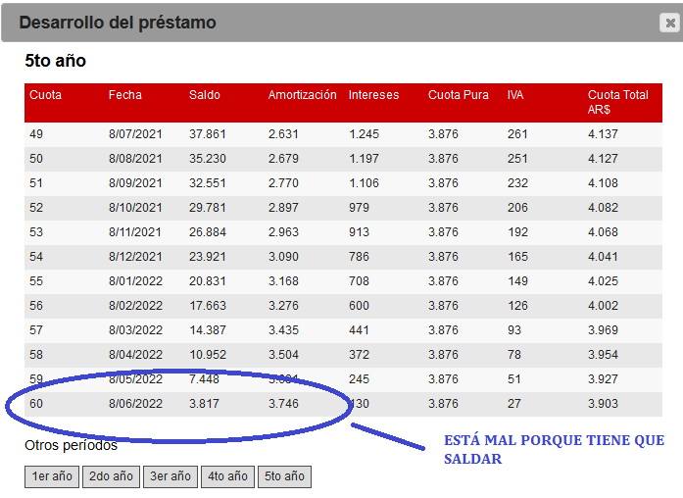
4 | 97,684.16 | 607.35 | 3,231.50 | 3,838.85 | 678.62 | 0.00 | 4,517.46
5 | 97,056.84 | 627.32 | 3,211.53 | 3,838.85 | 674.42 | 0.00 | 4,513.27
6 | 96,408.91 | 647.94 | 3,190.91 | 3,838.85 | 670.09 | 0.00 | 4,508.94
7 | 95,739.66 | 669.24 | 3,169.61 | 3,838.85 | 665.62 | 0.00 | 4,504.47
8 | 95,048.42 | 691.24 | 3,147.61 | 3,838.85 | 661.00 | 0.00 | 4,499.85
9 | 94,334.45 | 713.97 | 3,124.88 | 3,838.85 | 656.22 | 0.00 | 4,495.07
10 | 93,597.01 | 737.44 | 3,101.41 | 3,838.85 | 651.30 | 0.00 | 4,490.14
11 | 92,835.32 | 761.69 | 3,077.16 | 3,838.85 | 646.20 | 0.00 | 4,485.05
12 | 92,048.59 | 786.73 | 3,052.12 | 3,838.85 | 640.95 | 0.00 | 4,479.79
13 | 91,236.00 | 812.59 | 3,026.26 | 3,838.85 | 635.51 | 0.00 | 4,474.36
14 | 90,396.69 | 839.31 | 2,999.54 | 3,838.85 | 629.90 | 0.00 | 4,468.75
15 | 89,529.78 | 866.90 | 2,971.95 | 3,838.85 | 624.11 | 0.00 | 4,462.96
16 | 88,634.38 | 895.40 | 2,943.44 | 3,838.85 | 618.12 | 0.00 | 4,456.97
17 | 87,709.54 | 924.84 | 2,914.01 | 3,838.85 | 611.94 | 0.00 | 4,450.79
18 | 86,754.29 | 955.25 | 2,883.60 | 3,838.85 | 605.56 | 0.00 | 4,444.41
19 | 85,767.64 | 986.65 | 2,852.20 | 3,838.85 | 598.96 | 0.00 | 4,437.81
20 | 84,748.54 | 1,019.09 | 2,819.76 | 3,838.85 | 592.15 | 0.00 | 4,431.00
21 | 83,695.95 | 1,052.60 | 2,786.25 | 3,838.85 | 585.11 | 0.00 | 4,423.96
22 | 82,608.75 | 1,087.20 | 2,751.65 | 3,838.85 | 577.85 | 0.00 | 4,416.70
23 | 81,485.80 | 1,122.95 | 2,715.90 | 3,838.85 | 570.34 | 0.00 | 4,409.19
24 | 80,325.94 | 1,159.86 | 2,678.99 | 3,838.85 | 562.59 | 0.00 | 4,401.44
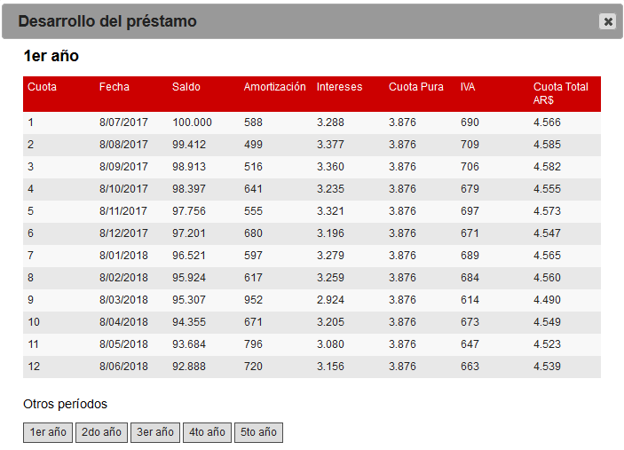
25 | 79,127.94 | 1,198.00 | 2,640.85 | 3,838.85 | 554.58 | 0.00 | 4,393.43
26 | 77,890.56 | 1,237.38 | 2,601.47 | 3,838.85 | 546.31 | 0.00 | 4,385.16
27 | 76,612.49 | 1,278.06 | 2,560.79 | 3,838.85 | 537.76 | 0.00 | 4,376.61
28 | 75,292.41 | 1,320.08 | 2,518.77 | 3,838.85 | 528.94 | 0.00 | 4,367.79
29 | 73,928.93 | 1,363.48 | 2,475.37 | 3,838.85 | 519.83 | 0.00 | 4,358.68
30 | 72,520.62 | 1,408.31 | 2,430.54 | 3,838.85 | 510.41 | 0.00 | 4,349.26
31 | 71,066.01 | 1,454.61 | 2,384.24 | 3,838.85 | 500.69 | 0.00 | 4,339.54
32 | 69,563.58 | 1,502.43 | 2,336.42 | 3,838.85 | 490.65 | 0.00 | 4,329.50
33 | 68,011.75 | 1,551.83 | 2,287.02 | 3,838.85 | 480.27 | 0.00 | 4,319.12
34 | 66,408.90 | 1,602.85 | 2,236.00 | 3,838.85 | 469.56 | 0.00 | 4,308.41
35 | 64,753.36 | 1,655.54 | 2,183.31 | 3,838.85 | 458.49 | 0.00 | 4,297.34
36 | 63,043.39 | 1,709.97 | 2,128.88 | 3,838.85 | 447.06 | 0.00 | 4,285.91
37 | 61,277.20 | 1,766.19 | 2,072.66 | 3,838.85 | 435.26 | 0.00 | 4,274.11
38 | 59,452.94 | 1,824.26 | 2,014.59 | 3,838.85 | 423.06 | 0.00 | 4,261.91
39 | 57,568.71 | 1,884.23 | 1,954.62 | 3,838.85 | 410.47 | 0.00 | 4,249.32
40 | 55,622.53 | 1,946.18 | 1,892.67 | 3,838.85 | 397.46 | 0.00 | 4,236.31
41 | 53,612.37 | 2,010.16 | 1,828.69 | 3,838.85 | 384.02 | 0.00 | 4,222.87
42 | 51,536.12 | 2,076.25 | 1,762.60 | 3,838.85 | 370.15 | 0.00 | 4,208.99
43 | 49,391.61 | 2,144.51 | 1,694.34 | 3,838.85 | 355.81 | 0.00 | 4,194.66
44 | 47,176.59 | 2,215.02 | 1,623.83 | 3,838.85 | 341.01 | 0.00 | 4,179.85
45 | 44,888.75 | 2,287.84 | 1,551.01 | 3,838.85 | 325.71 | 0.00 | 4,164.56
46 | 42,525.70 | 2,363.05 | 1,475.79 | 3,838.85 | 309.92 | 0.00 | 4,148.77
47 | 40,084.95 | 2,440.74 | 1,398.11 | 3,838.85 | 293.60 | 0.00 | 4,132.45
48 | 37,563.97 | 2,520.99 | 1,317.86 | 3,838.85 | 276.75 | 0.00 | 4,115.60
49 | 34,960.10 | 2,603.87 | 1,234.98 | 3,838.85 | 259.35 | 0.00 | 4,098.20
50 | 32,270.62 | 2,689.48 | 1,149.37 | 3,838.85 | 241.37 | 0.00 | 4,080.22
51 | 29,492.72 | 2,777.90 | 1,060.95 | 3,838.85 | 222.80 | 0.00 | 4,061.65
52 | 26,623.50 | 2,869.23 | 969.62 | 3,838.85 | 203.62 | 0.00 | 4,042.47
53 | 23,659.94 | 2,963.56 | 875.29 | 3,838.85 | 183.81 | 0.00 | 4,022.66
54 | 20,598.95 | 3,060.99 | 777.86 | 3,838.85 | 163.35 | 0.00 | 4,002.20
55 | 17,437.33 | 3,161.62 | 677.23 | 3,838.85 | 142.22 | 0.00 | 3,981.07
56 | 14,171.76 | 3,265.57 | 573.28 | 3,838.85 | 120.39 | 0.00 | 3,959.24
57 | 10,798.83 | 3,372.93 | 465.92 | 3,838.85 | 97.84 | 0.00 | 3,936.69
58 | 7,315.01 | 3,483.82 | 355.03 | 3,838.85 | 74.56 | 0.00 | 3,913.41
59 | 3,716.66 | 3,598.36 | 240.49 | 3,838.85 | 50.50 | 0.00 | 3,889.35
60 | 0.00 | 3,716.66 | 122.19 | 3,838.85 | 25.66 | 0.00 | 3,864.51
 | TOTALES | 100,000.00 | 130,330.96 | 230,330.96 | 27,369.50 | 0.00 | 257,700.46

